委嘱状（本人）
【お願い】
色付きセルに、「勤務先」「学校名」「競技役員名」を入力してご利用ください。 大会開催地の業務軽減のため、ご理解ご協力をお願いいたします。
 |  |  |  |  |  |  |  |  | 令和８年 ７月１４日

旭川市立緑が丘中学校
 | 北村 裕美 |  |  | 様
 |  |  |  |  |  |  |  |  | 第57回北海道中学校陸上競技大会
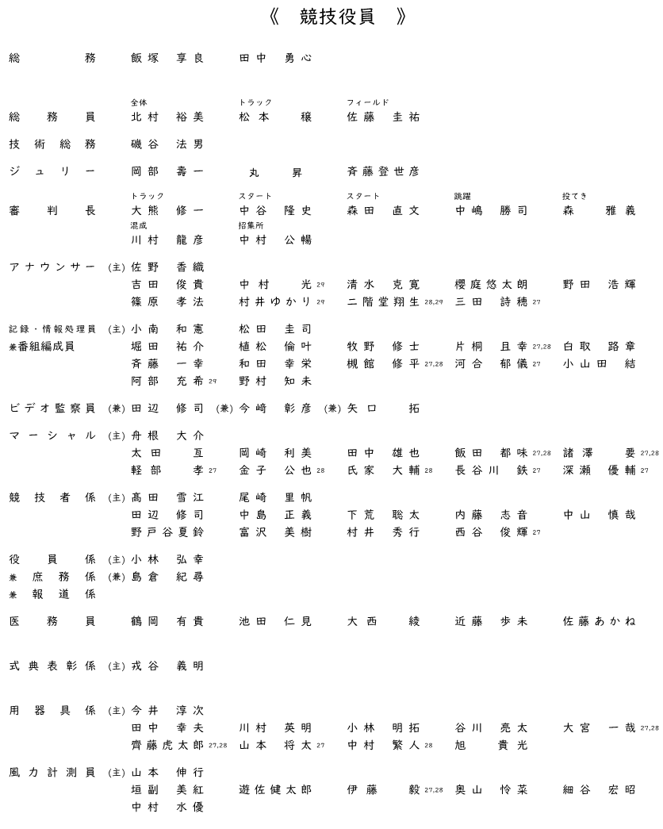
 |  |  |  |  |  |  |  |  | 実行委員長 越 湖 憲 治
 |  |  |  |  |  |  |  |  | （旭川市立啓北中学校長）

 | 令和８年度北海道中学校体育大会
 | 第５７回北海道中学校陸上競技大会 競技役員について（依頼）

盛夏の候、貴職におかれましては益々ご清栄のこととお喜び申し上げます。
また、日頃より中体連活動に対しまして格別のご理解・ご協力をいただき厚くお礼を申し上げます。
さて、第５7回北海道中学校陸上競技大会は、旭川市花咲スポーツ公園陸上競技場を会場として、
下記の日程で開催される運びとなっております。
つきましては貴殿を本大会の競技役員 |  |  |  |  |  | 総務員（全体） |  |  |  | としてご委嘱いたします。
時節柄ご多忙のこととは存じますが、ご了承の上、本大会の運営業務へのご協力を賜りますよう
お願い申し上げます
 |  |  |  |  |  |  | 記

 | 1 | 大会名 | 第57回北海道中学校陸上競技大会

 | 2 | 会 期 | 令和８年７月２７日（月）・２８日（火）・２９日（水）

 | 3 | 会 場 | 〒070-0901 旭川市花咲町４丁目

 | 4 | 主 管 | 道北陸上競技協会・旭川市中学校連盟

 | 5 | 日 程 | 【１日目】７月２７日（月） |  |  |  |  | 主任審判打合せ |  |  | 7 | 時 | 45 | 分 | （役員テント）

 |  |  |  |  |  |  |  | 全体審判打合せ |  |  | 8 | 時 | 00 | 分 | （場外正門前）

 |  |  |  |  |  |  |  | 競技開始 |  |  | 9 | 時 | 00 | 分

 |  |  | 【２日目】７月２８日（火） |  |  |  |  | 主任審判打合せ |  |  | 8 | 時 | 00 | 分 | （役員テント）

 |  |  |  |  |  |  |  | 部署ごと打合せ |  |  | 8 | 時 | 15 | 分 | （部署ごと）

 |  |  |  |  |  |  |  | 競技開始 |  |  | 9 | 時 | 00 | 分

 |  |  | 【３日目】７月２９日（水） |  |  |  |  | 主任審判打合せ |  |  | 8 | 時 | 00 | 分 | （役員テント）

 |  |  |  |  |  |  |  | 部署ごと打合せ |  |  | 8 | 時 | 15 | 分 | （部署ごと）

 |  |  |  |  |  |  |  | 競技開始 |  |  | 9 | 時 | 00 | 分

 | 6 | 服装等について

 |  | 競技場内では審判員であることを分かりやすくするためにも原則下記で業務を行うよう
 |  | ご理解ご協力をお願いいたします。

 | 審判員 |  |  |  |  |  | スターター（リコーラー）

 | (1) | 上衣 |  |  |  |  | (1) | 上衣
 | ・ | 紺ブレーザー・白Ｙシャツ |  |  |  |  | ・ | 道陸協スターター指定ポロシャツ
 | ・ | 北海道陸協指定のポロシャツ |  |  |  |  | ・ | 色は1・3日目→赤 2日目→オレンジ
 | ・ | 各地方陸協指定のポロシャツ |  |  |  |  | ・ | 帽子はポロシャツの色と合わせる
 | ・ | 北海道陸協応援ポロシャツ
 | (2) | 下衣 |  |  |  |  | (2) | 下衣
 | ・ | グレーまたはベージュ色のパンツ、 |  |  |  |  | ・ | グレーまたはベージュ色のパンツ
 |  | ハーフパンツ |  |  |  |  | ・ | 道陸協スターター指定ハーフパンツ
 | (3) | その他
 | ・ | 各日、役員係で受付を行い審判手帳を提出してください。
 | ・ | 競技場内では公認審判章及び受付で配布されるIDを身につけてください。
 | ・ | ハーフパンツは各地方陸協指定のもの、または、上記⑵の色に準じたものとします。
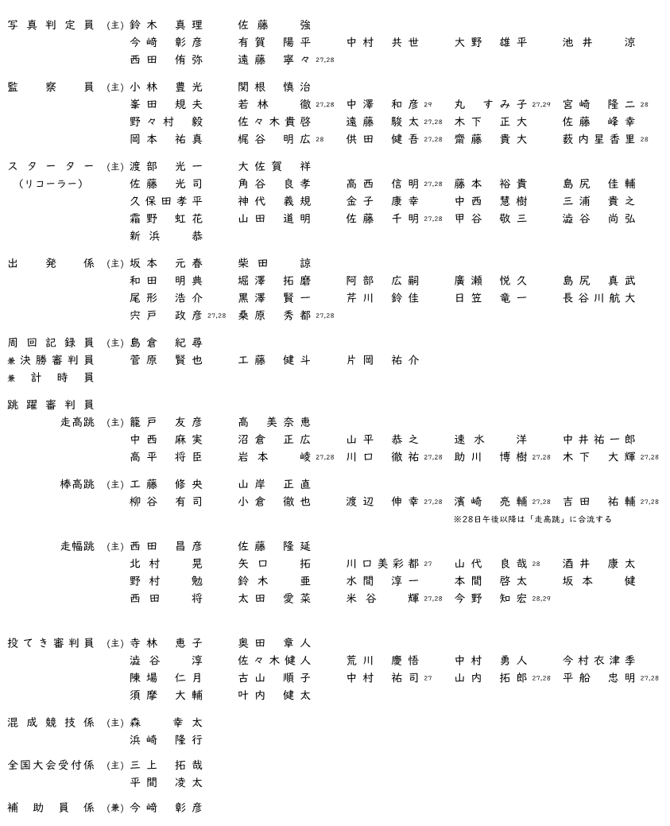
 | ・ | 審判業務中、選手への声掛けなど【助力】とみなされる行動がないようにしてください。
 | ・ | 経費削減、業務縮減から礼状の発送を省略させていただきます。ご理解ください。

 |  |  |  |  | 【問い合わせ先】 第５７回北海道中学校陸上競技大会 旭川市中体連専門委員長 北村 裕美 （勤務先）旭川市立緑が丘中学校（TEL）0167-65-6379

所属長
【お願い】
本人用シートに入力していただくと、こちらにも反映します。
 |  |  |  |  |  |  |  |  |  | 令和８年 ７月１４日

旭川市立緑が丘中学校 |  |  |  |  |  |  |  |  |  |  |  |  |  |  |  |  | .
 |  |  | 学 校 長 |  | 様
 |  |  |  |  |  |  |  |  |  | 第57回北海道中学校陸上競技大会
 |  |  |  |  |  |  |  |  |  | 実行委員長 越 湖 憲 治
 |  |  |  |  |  |  |  |  |  | （旭川市立啓北中学校長）

 | 令和８年度北海道中学校体育大会
 | 第５７回北海道中学校陸上競技大会 競技役員について（依頼）

盛夏の候、貴職におかれましては益々ご清栄のこととお喜び申し上げます。
また、日頃より中体連活動に対しまして格別のご理解・ご協力をいただき厚くお礼を申し上げます。
さて、第５7回北海道中学校陸上競技大会は、旭川市花咲スポーツ公園陸上競技場を会場として、
下記の日程で開催される運びとなっております。
ここに大会開催のご案内を申し上げますとともに、貴下職員 |  |  |  |  |  |  |  |  |  |  | 北村 裕美 |  |  |  |  | 様を
本大会の競技役員 |  |  |  | 総務員（全体） |  |  | としてご委嘱いたしますので、派遣くださるようお願い
申し上げます。
時節柄ご多忙のこととは存じますが、ご了承の上、本大会の運営業務へのご協力を賜りますよう
お願い申し上げます。
 |  |  |  |  |  |  |  | 記

 | 1 | 大会名 |  | 第57回北海道中学校陸上競技大会

 | 2 | 会 期 |  | 令和８年７月２７日（月）・２８日（火）・２９日（水）

 | 3 | 会 場 |  | 〒070-0901 旭川市花咲町４丁目

 | 4 | 主 管 |  | 道北陸上競技協会・旭川市中学校連盟

 | 5 | 日 程 |  | 【１日目】７月２７日（月） |  |  |  |  | 主任審判打合せ |  | 7 | 時 | 45 | 分 | （役員テント）

 |  |  |  |  |  |  |  |  | 全体審判打合せ |  | 8 | 時 | 00 | 分 | （場外正門前）

 |  |  |  |  |  |  |  |  | 競技開始 |  | 9 | 時 | 00 | 分

 |  |  |  | 【２日目】７月２８日（火） |  |  |  |  | 主任審判打合せ |  | 8 | 時 | 00 | 分 | （役員テント）

 |  |  |  |  |  |  |  |  | 部署ごと打合せ |  | 8 | 時 | 15 | 分 | （部署ごと）

 |  |  |  |  |  |  |  |  | 競技開始 |  | 9 | 時 | 00 | 分

 |  |  |  | 【３日目】７月２９日（水） |  |  |  |  | 主任審判打合せ |  | 8 | 時 | 00 | 分 | （役員テント）

 |  |  |  |  |  |  |  |  | 部署ごと打合せ |  | 8 | 時 | 15 | 分 | （部署ごと）

 |  |  |  |  |  |  |  |  | 競技開始 |  | 9 | 時 | 00 | 分

 |  |  |  |  |  | 【問い合わせ先】 第５７回北海道中学校陸上競技大会 旭川市中体連専門委員長 北村 裕美 （勤務先）旭川市立緑が丘中学校（TEL）0167-65-6379

